ui自动化测试用例
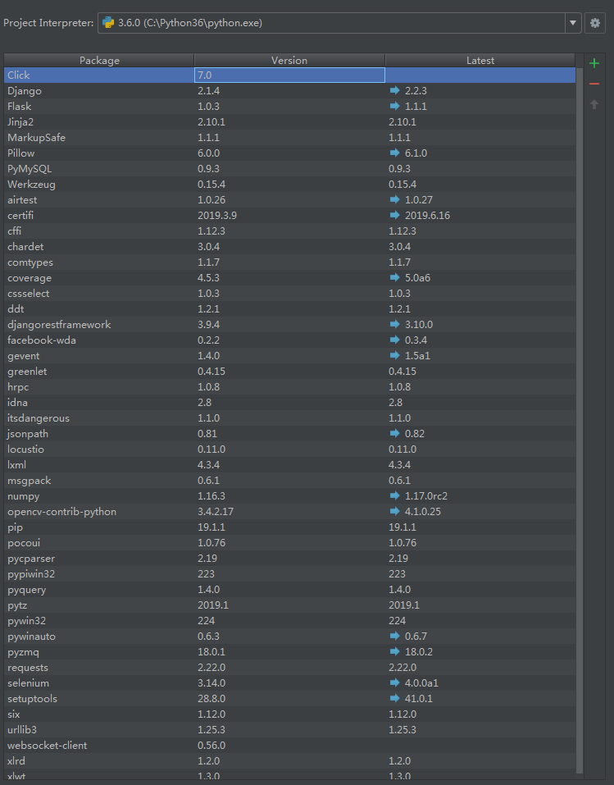
普信UI自动化测试用例
预置条件： 1、脚本在准生产环境编写，语言python3.6，airtest+poco+selenium+requests+pymysql+unittest+htmltestrunner； 2、定位方式poco（id,text),selenium(xpath等)，辅助工具pycharm，AirtestIDE，Postman，Navicat，adb，fiddler，浏览器F12等； 3、与cbs交互，利用selenium实现业务；与其他业务相关的，暂时利用接口数据进行验证；因存在业务时长无法控制，该部分暂时不考虑自动化脚本； 4、普信金服APP，默认使用延安，13901039980，或因业务需要更换；普信财富顾问APP，默认使用黎海南；特定情况如IC预约需另考虑顾问账号； 5、脚本中已添加异常处理功能，但仍存在脚本在特定环境下会报错（如UI元素的改动，接口url改动，测试工具功能缺陷等）； 6、参数默认加在脚本中，根据项目进展对业务和数据做分离。 7、附图为配置版本，需验证各测试工具的兼容性，此处不再赘述

2019-09-03 17:37:07
用例编号 | 功能模块 | 用例标题 | 预置条件 | 步骤实现 | 预期结果 | 实际结果 | 备注
1 | cbs产品管理-新增产品 | 基本信息
2 | cbs产品管理-新增产品 | 收益类型 | 依赖于上一步
3 | cbs产品管理-新增产品 | 执行提交 | 同上
4 | cbs产品管理-新增产品 | 申请上线 | 同上
5 | cbs产品管理-新增产品 | 审核上线 | 同上
6 | 客户在金服APP预约产品，验证顾问APP预约管理 | 验证金服APP-提交预约接口实现
7 | 客户在金服APP预约产品，验证顾问APP预约管理 | 验证待受理新增预约单信息
8 | 客户在金服APP预约产品，验证顾问APP预约管理 | 待受理--拒绝受理
9 | 客户在金服APP预约产品，验证顾问APP预约管理 | 再次提交预约申请
10 | 客户在金服APP预约产品，验证顾问APP预约管理 | 待受理--我要受理，待签约
11 | 客户在金服APP预约产品，验证顾问APP预约管理 | 待签约--已签约
12 | 首页-报单管理 | 验证创新业务--新增报单-待审核
13 | 首页-报单管理 | 验证创新业务--审核报单-报单重新提交-通过审核
14 | 首页-报单管理 | cbs确认业绩
15 | 报单管理--保理业务 | 顾问APP新增保理业务的报单
16 | 报单管理--保理业务 | CRM匹配保理业务报单 | 时长无法控制，忽略
17 | 客户 | 生日提醒
18 | 客户 | 客户开户
19 | 客户 | 客户详情
20 | 客户 | 客户投资情况
21 | 客户 | 客户列表电话按钮跳转
22 | 客户 | 搜索列表存在的客户姓名
23 | 客户 | 搜索列表不存在的客户姓名
24 | 客户 | 搜索列表存在的客户手机号
25 | 客户 | 信息披露
26 | 客户 | 产品到期
27 | 首页-活动管理 | 验证模板一详情
28 | 首页-活动管理 | 验证活动列表名称及状态
29 | 首页-活动管理 | 验证活动详情页标题（判断是否有详情）
30 | 首页-活动管理 | 协助报名
31 | 首页-IC竞品分析 | 验证新增竞品分析标题和概要内容
32 | 首页-IC竞品分析 | 验证新增竞品分析详情页的标题和发布时间
33 | 首页-IC实战演练 | 验证新增实战演练标题和概要内容
34 | 首页-IC实战演练 | 验证新增实战演练详情页的标题和发布时间
35 | 首页-IC产品Q&A | 验证新增产品Q&A标题和概要内容
36 | 首页-IC产品Q&A | 验证新增产品Q&A详情页的标题和发布时间
37 | 首页-IC投顾观点 | 验证新增投顾观点标题和概要内容
38 | 首页-IC投顾观点 | 验证新增投顾观点详情页的标题和发布时间
39 | 首页-客户管理 | 新增沟通记录
40 | 首页-客户管理 | 删除沟通记录
41 | 首页-客户管理 | 我的客户
42 | 首页-每日分享 | 验证新增每日分享标题和概要内容
43 | 首页-每日分享 | 验证新增每日分享详情页的标题和发布时间
44 | 首页-每日分享 | 验证每日分享的往期回顾链接
45 | 首页-资讯学习--投研报告 | 01列表的宏观经济标题和概要
46 | 首页-资讯学习--投研报告 | 01验证宏观经济详情页
47 | 首页-资讯学习--投研报告 | 02列表的资产配置标题和概要
48 | 首页-资讯学习--投研报告 | 02验证资产配置详情页
49 | 首页-资讯学习--投研报告 | 03列表的证券市场标题和概要
50 | 首页-资讯学习--投研报告 | 03验证证券市场详情页
51 | 首页-资讯学习--投研报告 | 04列表固收聚焦标题和概要
52 | 首页-资讯学习--投研报告 | 04验证固收聚焦详情页
53 | 首页-资讯学习--投研报告 | 05列表公募周报标题和概要
54 | 首页-资讯学习--投研报告 | 05验证公募周报详情页
55 | 首页-资讯学习--投研报告 | 06列表财经晚报标题和概要
56 | 首页-资讯学习--投研报告 | 06验证财经晚报详情页
57 | 首页-精彩瞬间 | 验证新增精彩瞬间标题和发布时间
58 | 首页-精彩瞬间 | 验证精彩瞬间概要内容
59 | 首页-精彩瞬间 | 验证精彩瞬间视频播放功能
60 | 首页--产品动态滚动条 | 检查动态显示信息
61 | 首页--产品动态滚动条 | 检查动态列表详情
62 | 首页-产品管理--信息披露 | 验证信息披露
63 | 首页-产品管理--信息披露 | 检查信息披露列表的链接功能
64 | 首页-产品管理--产品中心 | 检查跳转页面
65 | 首页-IC预约--分部IC | 验证新增分部IC置顶显示
66 | 首页- IC预约--总部IC | 验证新增总部IC置顶显示
67 | 首页-IC预约--我的预约 | 验证新增IC预约标题和发布时间
68 | 首页-对内培训 | 验证新增对内培训
69 | 首页-论坛/讲座 | 验证新增论坛/讲座
70 | 首页-IC陪访 | 验证新增IC陪访
71 | 首页-IC陪访 | 验证协助关单
72 | 首页-IC陪访 | 验证陪访记录检索后是否符合检索条件 | 因缺少数据，忽略
73 | 我的-消息中心 | 检查客户动态
74 | 我的-消息中心 | 检查通知公告
75 | 我的-消息中心 | 检查产品动态
76 | 我的-消息中心 | 检查预约服务
77 | 我的-个人名片 | 个人名片--预览--底部确认电话
78 | 我的-个人名片 | 个人名片--预览--查看更多
79 | 我的-个人名片 | 个人名片--分享
80 | 我的-个人名片 | 个人名片--编辑
81 | 我的-业绩统计 | 各统计占比，7条脚本
82 | 我的-个人中心 | 意见反馈
83 | 我的-个人中心 | 帮助中心
84 | 我的-个人中心 | 修改密码
85 | 我的-个人中心 | APP版本号
86 | 产品-商业保理 | 验证WMS新增商业保理
87 | 产品-商业保理 | 验证WMS商业保理产品的明细
88 | 产品-更多 | 私募基金-更多
89 | 产品-更多 | 稳金宝-更多
90 | 产品-更多 | 商业保理-更多
91 | 产品-诺信易拍 | 验证新增诺信易拍
92 | 产品-诺信易拍 | 验证竞拍详情
93 | 产品-诺信易拍 | 验证商票详情
94 | 产品--私募基金--新增 | 验证新增类固收类产品
95 | 产品--私募基金--新增 | 验证类固收类产品明细
96 | 产品--私募基金--新增 | 验证新增股权投资产品
97 | 产品--私募基金--新增 | 验证股权投资产品明细
98 | 产品--私募基金--新增 | 验证新增私募证券产品
99 | 产品--私募基金--新增 | 验证私募证券产品明细
100 | 产品--私募基金--新增 | 验证新增不良资产
101 | 产品--私募基金--新增 | 验证不良资产产品明细
102 | 产品--公募基金 | 验证公募基金页面
103 | 产品-搜索产品 | 搜索任意内容
104 | 产品-类固定收益 | 验证新增稳金宝-智信index1
105 | 产品-类固定收益 | 验证稳金宝-智信明细
106 | 产品-类固定收益 | 验证新增稳金宝-惠盈index2
107 | 产品-类固定收益 | 验证稳金宝-惠盈明细
108 | 产品-类固定收益 | 验证新增稳金宝-华裕index3
109 | 产品-类固定收益 | 验证稳金宝-华裕明细
110 | 产品-类固定收益 | 验证新增稳金宝-其他index4
111 | 产品-类固定收益 | 验证稳金宝-其他明细

